A4縦
開発ルールブック

発行No |  |  | スクロールについて | 作成日 | 2016-02-18
041 |  |  |  | 作成者 | 鳥羽哲也

 | 1. スクロールが1つだけの場合

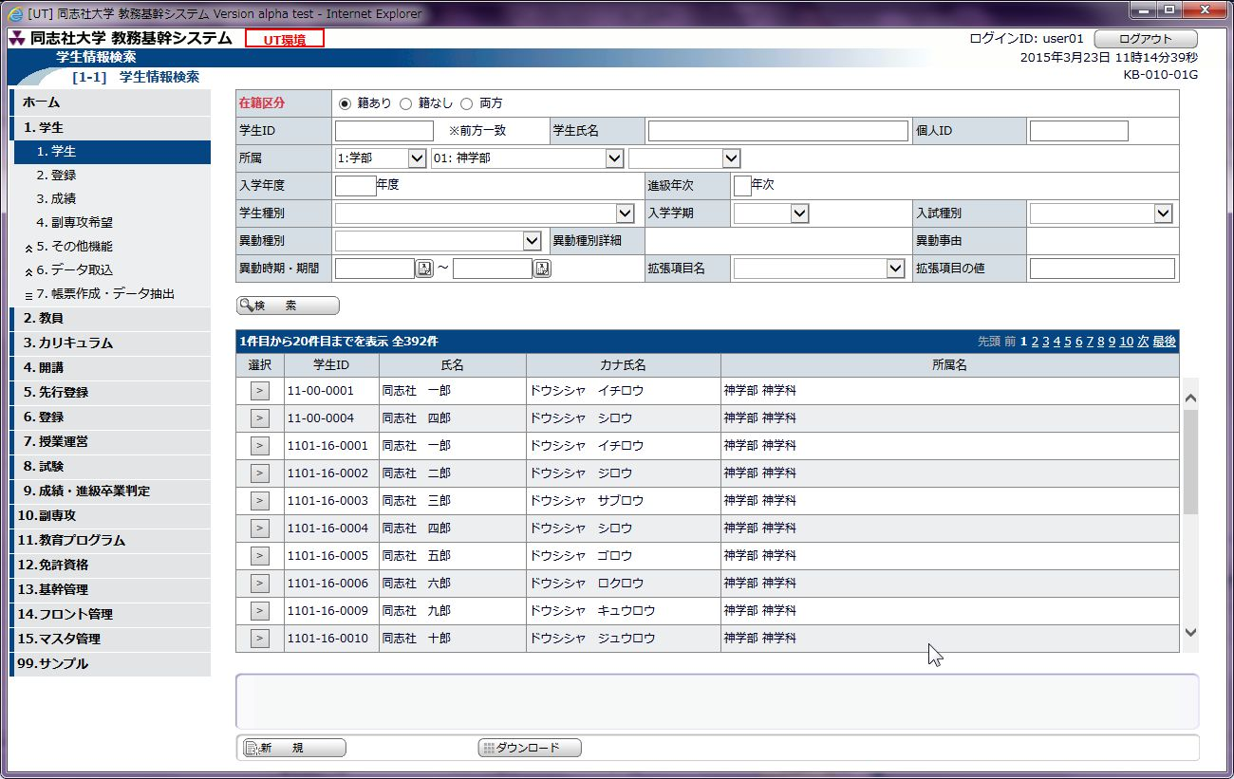

ヘッダ部

明細部

 |  | 1-1. スクロールのヘッダ部

 |  |  | スクロールのヘッダ部には、必ず class="scrollHeader" を指定する。

<!-- 一覧ここから -->
<div id="Layer82" class="scrollHeader">
<!-- ページング用 -->
<span m:inject="s:insert" m:src="/WEB-INF/layout/paging.html"></span>
<!-- ページング用ここまで -->
<table class="default centeringTitle" style="width: 98%;">
<tr>
<td class="spacer" style="width: 50px"></td>
<td class="spacer" style="width: 100px"></td>
<td class="spacer" style="width: 155px"></td>
<td class="spacer" style="width: 205px"></td>
<td class="spacer" style="width: auto"></td>
</tr>
<tr>
<th>選択</th>
<th>学生ID</th>
<th>氏名</th>
<th>カナ氏名</th>
<th>所属名</th>
</tr>
</table>
</div>

 |  | 1-2. スクロールの明細部

 |  |  | スクロールの明細部には、必ず class="scroll" を指定する。
 |  |  | ※style="overflow:auto" 等と記載しないこと。

<!-- Layer82 -->
<div id="Layer83" class="scroll">
<table class="default" style="width: 98%">
<span m:inject="s:forEach" m:items="#{kb01001g.gakuseiKihonZyohoList}" m:var="e"
m:varIndex="i"> <!-- このタグを挿入する -->
<tr m:class="#{i%2==0?'odd':'even'}">
<td align="center">
<button class="select"
m:onclick="selectedIndex.value=#{i};return doAction('form1','goHenkoGamen')">&gt;</button>
</td>
<td><span m:value="#{e.gakuseiId}"></span></td>
<td><span m:value="#{e.gakuseiSimei}"></span></td>
<td><span m:value="#{e.kanaSimei}"></span></td>
<td><span m:value="#{e.syozokuMei}"></span></td>
</tr>
</span>
<tr>
<td class="spacer" style="width: 50px"></td>
<td class="spacer" style="width: 100px"></td>
<td class="spacer" style="width: 155px"></td>
<td class="spacer" style="width: 205px"></td>
<td class="spacer" style="width: auto"></td>
</tr>
</table>
</div>

 | 2. 実行結果欄がある場合

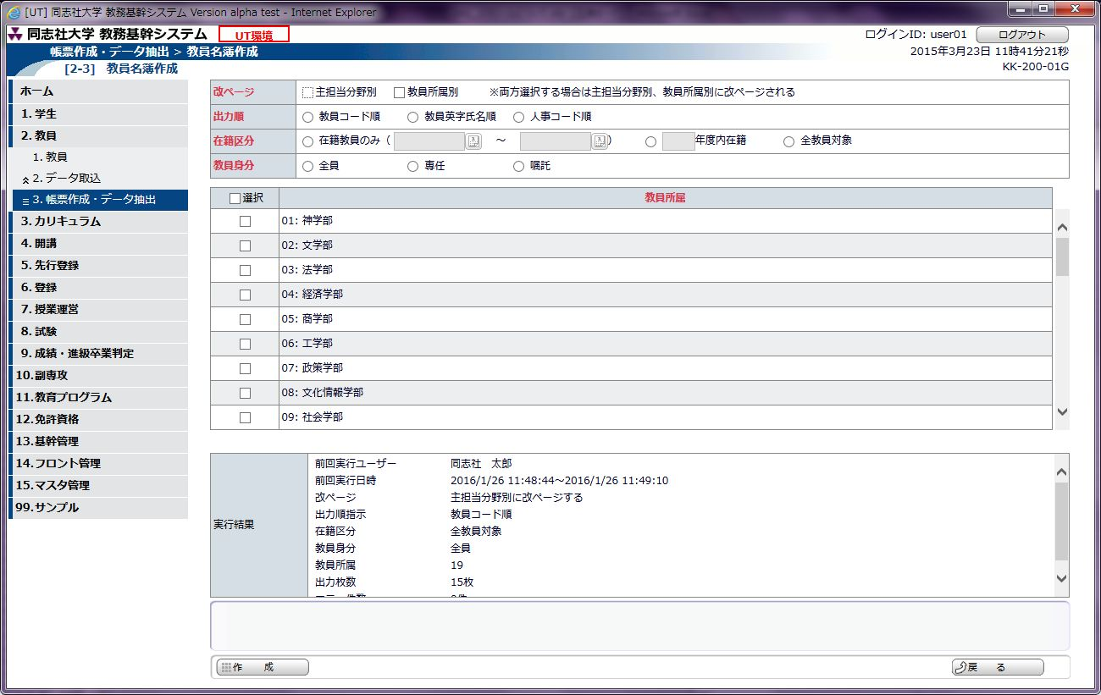

実行結果欄
(bodyAreaB)

ガイダンス部
(Layer91)

 |  | 通常はガイダンス部(Layer91)の上端から少し上までをスクロール範囲とする。
 |  | 実行結果欄がある場合は、その上までをスクロール範囲とする必要があるため、class="bodyAreaB"を指定すること。

<div class="bodyAreaB">
<table class="default" style="width: 100%; height: 100%;">
<tr>
<td class="spacer" style="width: 115px"></td>
<td class="spacer" style="width: auto"></td>
</tr>
<tr>
<th>実行結果</th>
<td>
<dl class="kekka">
<span m:rendered="#{kk20001g.zikkoUser != null}">
<dt>前回実行ユーザー</dt>
<dd>
<span m:value="#{kk20001g.zikkoUser}">同志社 太郎</span>
</dd>
<dt>前回実行日時</dt>
<dd>
<span m:value="#{kk20001g.zikkoNitiziZi}">2016/3/25 18:25:55</span>～<span m:value="#{kk20001g.zikkoNitiziItaru}">2016/3/25 18:25:55</span>
</dd>
<span m:inject="s:forEach" m:items="#{kk20001g.syoriKensu}" m:var="e">
<dt>
<span m:value="#{e.key}" class="title" style="width: 100px;">前回処理件数</span>
</dt>
<dd>
<span m:value="#{e.value}" class="kensu" style="width: auto;">2,000件</span>件
</dd>
</span>
<span m:inject="s:forEach" m:items="#{kk20001g.hukaZyoho}" m:var="e">
<dt><span m:value="#{e.key}" class="title" style="width: 100px;">改ページ</span></dt>
<dd><span m:value="#{e.value}" class="kensu" style="width: auto;">教員所属別に改ページする</span></dd>
</span>
</span>
</dl>
</td>
</tr>
</table>
</div>

 | 3. スクロールが複数ある場合（縦並び）

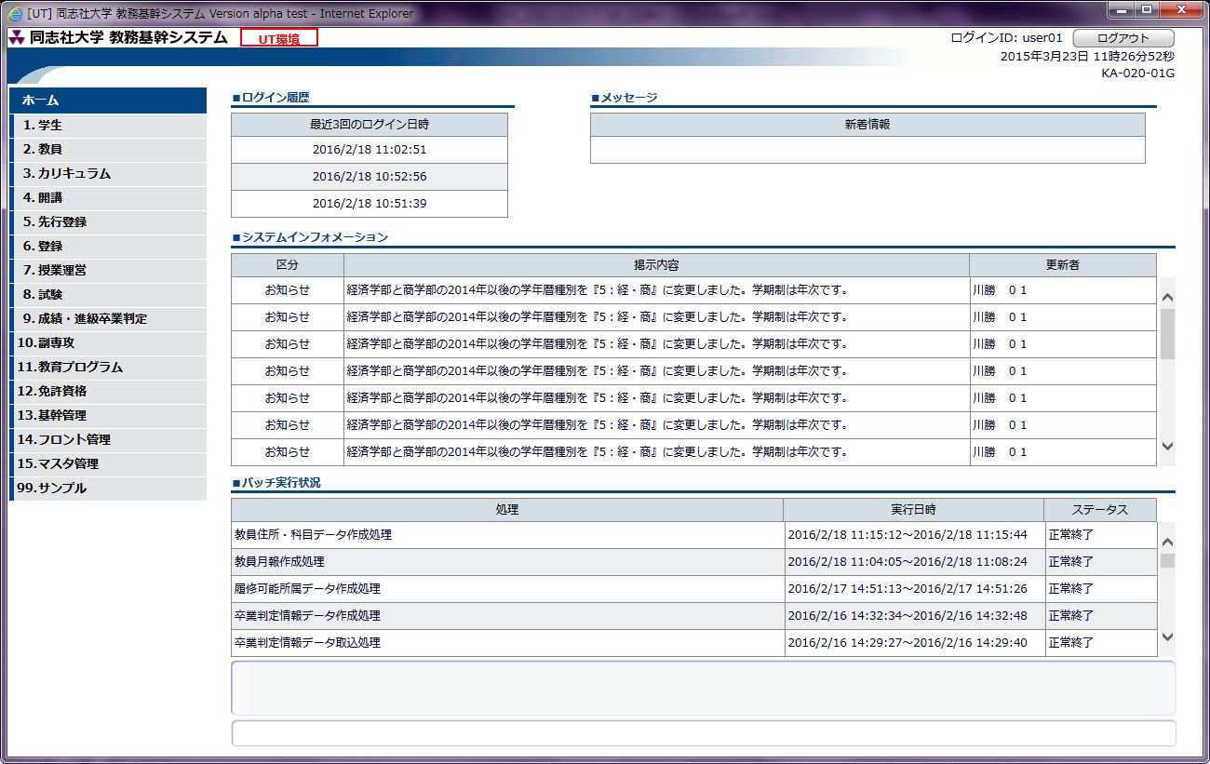

固定欄(bodyAreaC)

 |  | すべてのスクロールのヘッダ部、明細部に、class="scrollHeader"とclass="scroll"をつける。
 |  | 一番下のスクロールが可変になる。

 |  | ※一番下のスクロール以外を可変にする場合

 |  | JavaScriptで可変にしたいレイヤーのIDを指定する。
var mVariableLayer = "Layer831";

 |  | ※可変にしたいスクロールの下のレイヤーに class="bodyAreaC" を追記して固定する

<div class="bodyAreaC">
<div class="categorytitle">
<div class="title">■バッチ実行状況</div>
</div>
<div id="Layer822" class="scrollHeader">
<table class="default centeringTitle" style="width: 98%;">
<tr>
<td class="spacer" style="width: auto"></td>
<td class="spacer" style="width: 280px"></td>
<td class="spacer" style="width: 120px"></td>
</tr>
<tr>
<th class="center">処理</th>
<th class="center">実行日時</th>
<th class="center">ステータス</th>
</tr>
</table>
</div><!-- Layer82 -->
<div id="Layer832" class="scroll" style="height: 145px;">
<table class="default" style="width: 98%">
<span m:inject = "s:forEach" m:items="#{ka02001g.batchList}" m:var="e" m:varIndex="i"><!-- このタグを挿入する -->
<tr m:class="#{i%2==0?'odd':'even'}">
<td><span m:value="#{e.syori}"/></td>
～ 以下省略 ～

 | 3. スクロールが複数ある場合（横並び）

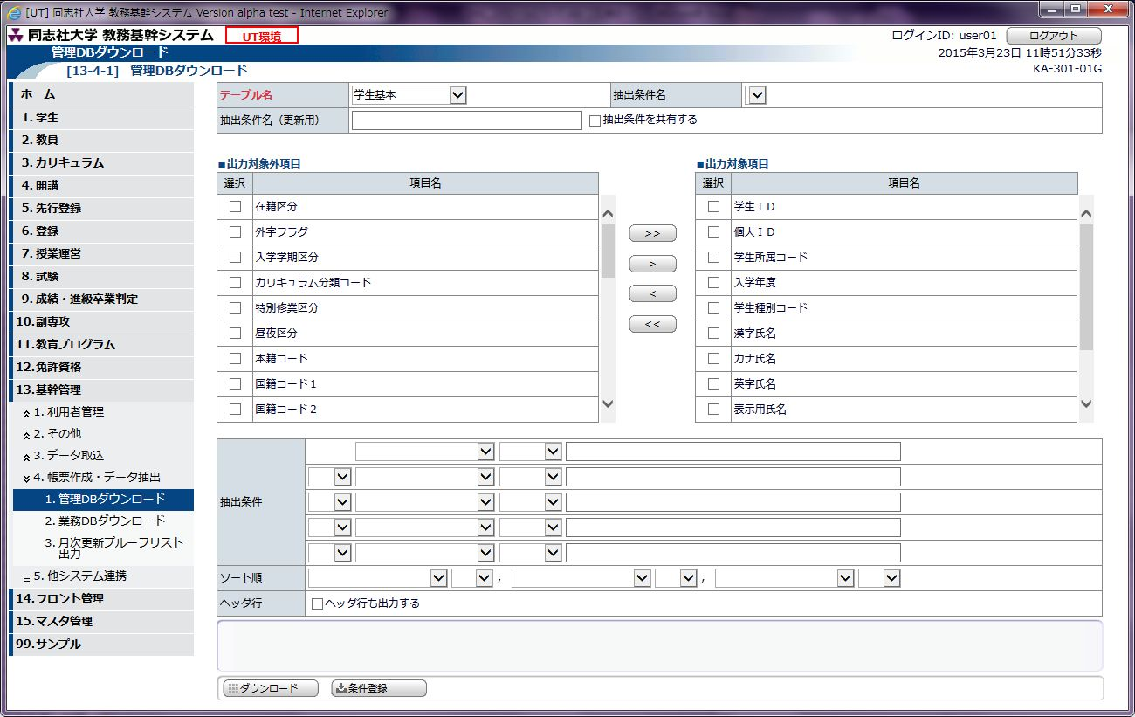

固定欄(bodyAreaC)

 |  | すべてのスクロールのヘッダ部、明細部に、class="scrollHeader"とclass="scroll"をつける。
 |  | 一番下のスクロールが可変になるため、同じ高さの場合は両方可変になる。。

 |  | ※可変にしたいスクロールの下のレイヤーに、固定欄がある場合は、class="bodyAreaC" を追記して固定する

<!-- 抽出条件 ここから -->
<div class="bodyAreaC">
<table class="default" style="width: 100%">
<tr>
<td class="spacer" style="width: 100px"></td>
<td class="spacer" style="width: auto"></td>
</tr>
<tr>
<th rowspan="5">抽出条件</th>
<td>
<select style="visibility:hidden" m:items="#{ka30001g.ronriEnzansiList}"
m:itemValue="value" m:itemLabel="label">
～ 以下省略 ～

